아이디어 스케치
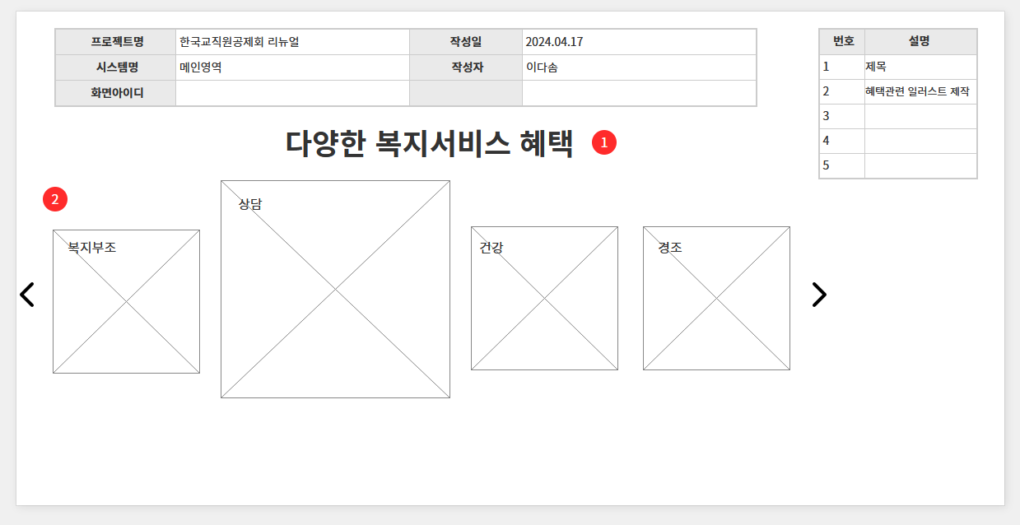
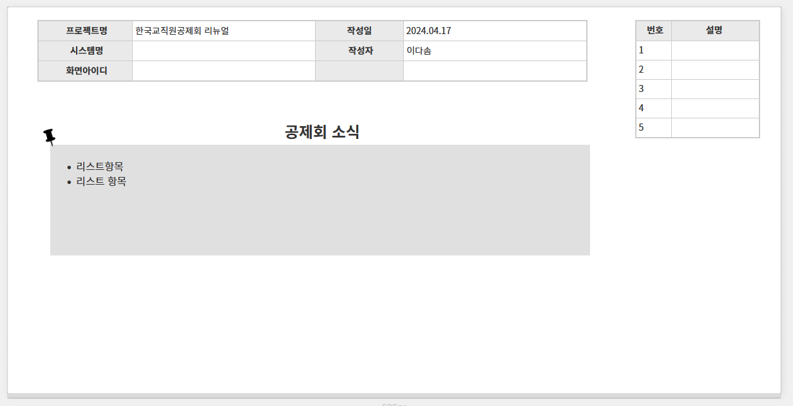
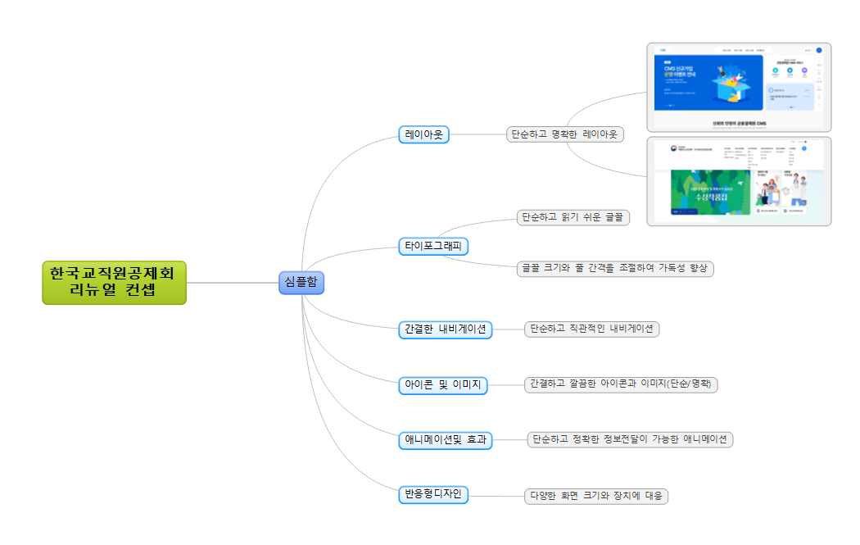
아이디어 (알마인드) |  |  | 와이어프레임 |  |  | 스토리보드 |  |  | 메인 시안
항목 | 내용 | 비고 | 항목 | 내용 | 비고 | 항목 | 내용 | 비고 | 분류 | 작업항목 | 작업내용 | 비고
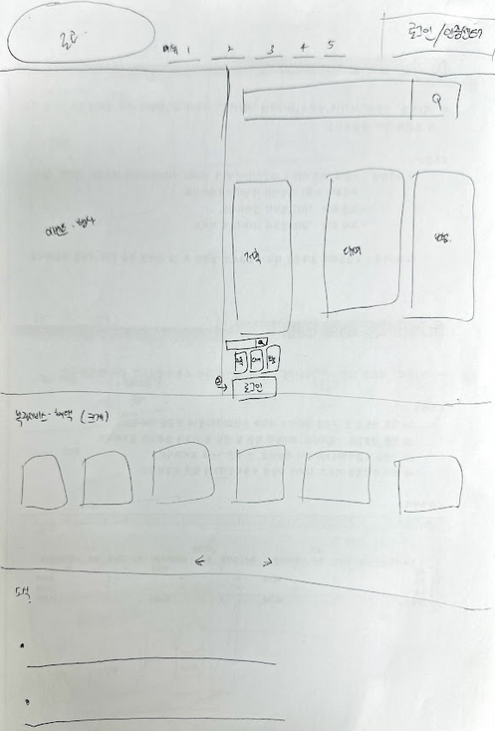
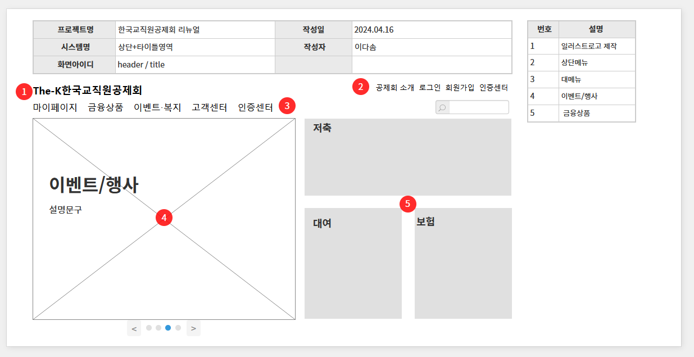

캡쳐 이미지 |  |  | 캡쳐 이미지 |  |  | 캡쳐 이미지

